修正版
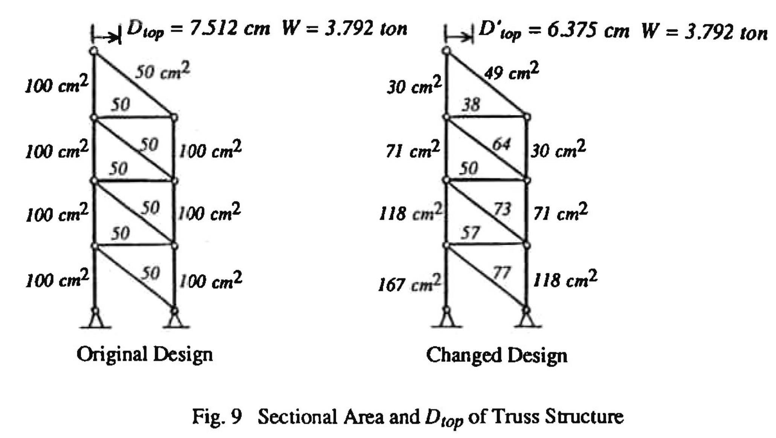
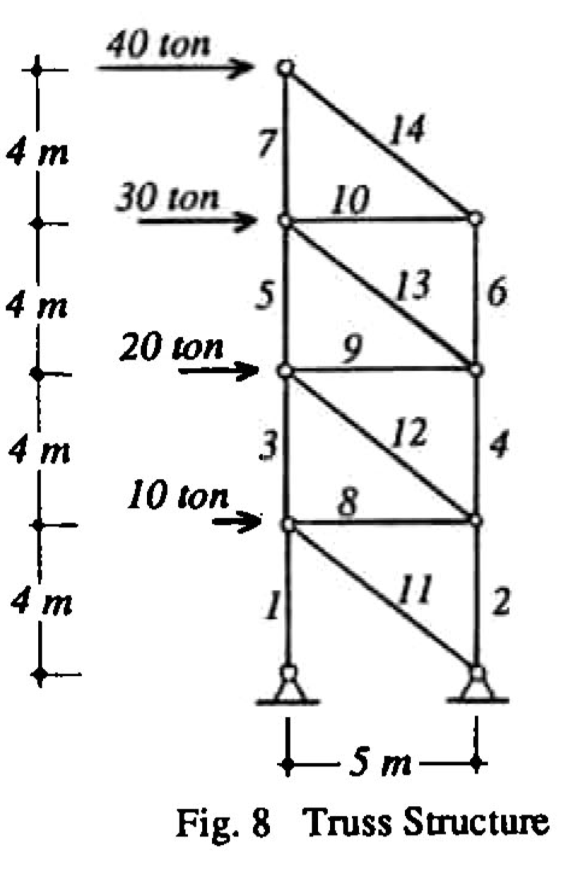

E = | 2100.0 |  |  | (ton/cm2)
G = | 807.7 |  |  | (ton/cm2)

 |  |  |  |  |  |  |  |  |  |  |  |  |  |  |  |  |  |  |  |  |  |  |  | トップの変位を解析結果と確認して下さい。 |  |  |  |  | 設計断面積を変更して解き直して下さい。
 |  |  |  |  |  |  |  |  |  |  |  |  |  | ⏬️ |  |  |  | ⏬️
部材 | 接続接点 |  | 材長 | 断面積 | せん断断面積 | 断面2次 | 単位質量 |  | 鉄骨重量 | 軸剛性 | せん断剛性 | 曲げ剛性 | 設計荷重時 |  |  |  | 単位荷重時 |  |  |  | 軸力変形寄与 | 剪断変形寄与 | 曲げ寄与 | 現設計変位 ΣDi | 計算過程1 | 計算過程2 | 計算過程3 | 修正後の重量 | 修正係数 | 修正後変位 ΣDi'
番号 |  |  | (cm) | (cm2) | (cm2) | (cm4) | (kg/m) |  | (ton) | (ton) | (ton) | (ton・cm2) | (ton) | (ton) | (ton・cm) | (ton・cm) | (ton) | (ton) | (ton・cm) | (ton・cm) |  |  |  | 7.513 |  |  |  | 寄与率に従い分配 | [修正前重量比] | 6.376
n | i | j | L | A | As | I | w | αs | Wi | EA | AsG/αs | EI | Na | Qa | Mai | Maj | Nu | Qu | Mui | Muj | NaNuL/EA | αsQaQuL/GAs | Bendng |  | DiWi | Si =√(DiWi) | Si/ΣSi | Wi'=Wt*Si/ΣSi | α=Wi'/Wi
 |  |  |  |  |  |  |  |  | Wt=ΣWi |  |  |  |  |  |  |  |  |  |  |  |  |  |  | 個材の寄与変位 |  | ΣSi |  | ΣWi' |  | 個材の寄与変位
auto |  |  |  |  |  |  |  |  | 3.792 |  |  |  |  |  |  |  |  |  |  |  |  |  |  | Di |  | 4.917 |  | 3.792 |  | Di'
0 | input | input | input | input | input | input | auto | input | auto | auto | auto | auto | input | input | input | input | input | input | input | input | auto | auto | auto | auto | auto | auto | auto | auto | auto | auto
1 | 1 | 3 | 400 | 100.00 | 0.00 | 0.0 | 78.5 | 1.0 | 0.314 | 210000 | 0 | 0 | 240.00 | 0.00 | 0.00 | 0.00 | 3.200 | 0.000 | 0.000 | 0.000 | 1.463 | 0.000 | 0.000 | 1.463 | 0.459 | 0.678 | 0.138 | 0.523 | 1.665 | 0.879
2 | 2 | 4 | 400 | 100.00 | 0.00 | 0.0 | 78.5 | 1.0 | 0.314 | 210000 | 0 | 0 | 160.00 | 0.00 | 0.00 | 0.00 | 2.400 | 0.000 | 0.000 | 0.000 | 0.731 | 0.000 | 0.000 | 0.731 | 0.230 | 0.479 | 0.097 | 0.370 | 1.177 | 0.621
3 | 3 | 5 | 400 | 100.00 | 0.00 | 0.0 | 78.5 | 1.0 | 0.314 | 210000 | 0 | 0 | 160.00 | 0.00 | 0.00 | 0.00 | 2.400 | 0.000 | 0.000 | 0.000 | 0.731 | 0.000 | 0.000 | 0.731 | 0.230 | 0.479 | 0.097 | 0.370 | 1.177 | 0.621
4 | 4 | 6 | 400 | 100.00 | 0.00 | 0.0 | 78.5 | 1.0 | 0.314 | 210000 | 0 | 0 | 88.00 | 0.00 | 0.00 | 0.00 | 1.600 | 0.000 | 0.000 | 0.000 | 0.268 | 0.000 | 0.000 | 0.268 | 0.084 | 0.290 | 0.059 | 0.224 | 0.713 | 0.376
5 | 5 | 7 | 400 | 100.00 | 0.00 | 0.0 | 78.5 | 1.0 | 0.314 | 210000 | 0 | 0 | 88.00 | 0.00 | 0.00 | 0.00 | 1.600 | 0.000 | 0.000 | 0.000 | 0.268 | 0.000 | 0.000 | 0.268 | 0.084 | 0.290 | 0.059 | 0.224 | 0.713 | 0.376
6 | 6 | 8 | 400 | 100.00 | 0.00 | 0.0 | 78.5 | 1.0 | 0.314 | 210000 | 0 | 0 | 32.00 | 0.00 | 0.00 | 0.00 | 0.800 | 0.000 | 0.000 | 0.000 | 0.049 | 0.000 | 0.000 | 0.049 | 0.015 | 0.124 | 0.025 | 0.095 | 0.304 | 0.160
7 | 7 | 9 | 400 | 100.00 | 0.00 | 0.0 | 78.5 | 1.0 | 0.314 | 210000 | 0 | 0 | 32.00 | 0.00 | 0.00 | 0.00 | 0.800 | 0.000 | 0.000 | 0.000 | 0.049 | 0.000 | 0.000 | 0.049 | 0.015 | 0.124 | 0.025 | 0.095 | 0.304 | 0.160
8 | 3 | 4 | 500 | 50.00 | 0.00 | 0.0 | 39.3 | 1.0 | 0.196 | 105000 | 0 | 0 | 90.00 | 0.00 | 0.00 | 0.00 | 1.000 | 0.000 | 0.000 | 0.000 | 0.429 | 0.000 | 0.000 | 0.429 | 0.084 | 0.290 | 0.059 | 0.224 | 1.140 | 0.376
9 | 5 | 6 | 500 | 50.00 | 0.00 | 0.0 | 39.3 | 1.0 | 0.196 | 105000 | 0 | 0 | 70.00 | 0.00 | 0.00 | 0.00 | 1.000 | 0.000 | 0.000 | 0.000 | 0.333 | 0.000 | 0.000 | 0.333 | 0.065 | 0.256 | 0.052 | 0.197 | 1.005 | 0.332
10 | 7 | 8 | 500 | 50.00 | 0.00 | 0.0 | 39.3 | 1.0 | 0.196 | 105000 | 0 | 0 | 40.00 | 0.00 | 0.00 | 0.00 | 1.000 | 0.000 | 0.000 | 0.000 | 0.190 | 0.000 | 0.000 | 0.190 | 0.037 | 0.193 | 0.039 | 0.149 | 0.760 | 0.251
11 | 2 | 3 | 640.312 | 50.00 | 0.00 | 0.0 | 39.3 | 1.0 | 0.251 | 105000 | 0 | 0 | 128.06 | 0.00 | 0.00 | 0.00 | 1.281 | 0.000 | 0.000 | 0.000 | 1.000 | 0.000 | 0.000 | 1.000 | 0.251 | 0.501 | 0.102 | 0.387 | 1.539 | 0.650
12 | 4 | 5 | 640.312 | 50.00 | 0.00 | 0.0 | 39.3 | 1.0 | 0.251 | 105000 | 0 | 0 | 115.26 | 0.00 | 0.00 | 0.00 | 1.281 | 0.000 | 0.000 | 0.000 | 0.900 | 0.000 | 0.000 | 0.900 | 0.226 | 0.476 | 0.097 | 0.367 | 1.460 | 0.617
13 | 6 | 7 | 640.312 | 50.00 | 0.00 | 0.0 | 39.3 | 1.0 | 0.251 | 105000 | 0 | 0 | 89.64 | 0.00 | 0.00 | 0.00 | 1.281 | 0.000 | 0.000 | 0.000 | 0.700 | 0.000 | 0.000 | 0.700 | 0.176 | 0.420 | 0.085 | 0.324 | 1.287 | 0.544
14 | 8 | 9 | 640.312 | 50.00 | 0.00 | 0.0 | 39.3 | 1.0 | 0.251 | 105000 | 0 | 0 | 51.23 | 0.00 | 0.00 | 0.00 | 1.281 | 0.000 | 0.000 | 0.000 | 0.400 | 0.000 | 0.000 | 0.400 | 0.101 | 0.317 | 0.064 | 0.245 | 0.973 | 0.411

